Титул
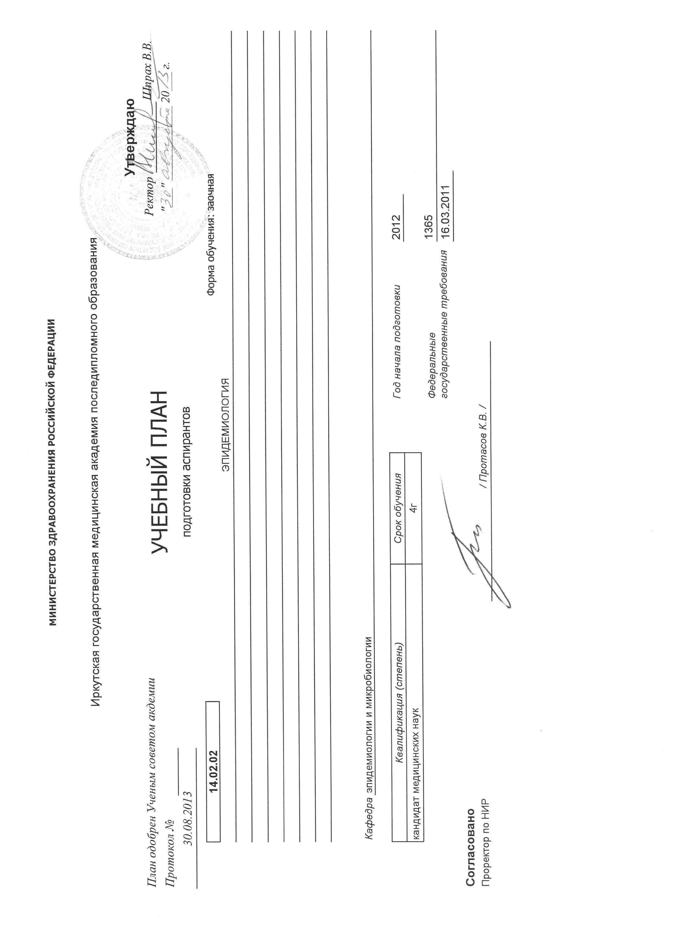
 |  | МИНИСТЕРСТВО ЗДРАВООХРАНЕНИЯ И СОЦИАЛЬНОГО РАЗВИТИЯ РОССИЙСКОЙ ФЕДЕРАЦИИ

 |  | Иркутская государственная медицинская академия последипломного образования
 |  |  |  |  |  |  |  |  | Утверждаю
План одобрен Ученым советом акдемии |  |  | УЧЕБНЫЙ ПЛАН |  |  |  |  | Ректор |  | Шпрах В.В.
Протокол № |  |  |  |  |  |  |  |  | "___" ____________ 20___ г.
2013-08-30 |  |  | подготовки аспирантов

 | 14.02.02 |  |  |  |  |  | Форма обучения: заочная
 | ЭПИДЕМИОЛОГИЯ

 | Кафедра | эпидемиологии и микробиологии

 | Квалификация (степень) |  |  | Срок обучения |  | Год начала подготовки |  |  | 2012
 | кандидат медицинских наук |  |  | 4г
 |  |  |  |  |  | Федеральные государственные трeбования |  |  | 1365
 |  |  |  |  |  |  |  |  | 16.03.2011

Согласовано
Проректор по НИР |  |  |  |  | / Протасов К.В. /

